상품제안서
엠플러스 9V 12V 맥세이프 보조배터리 (35W) (5000mAh) | 상품코드: F22631

 |  |  |  |  |  |  | 02-412-0044 | www.easy1.co.kr
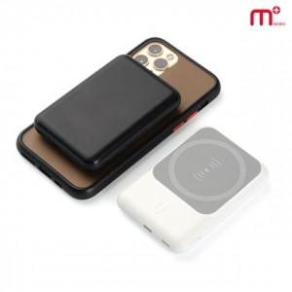

【상세/제작정보】

【인쇄/포장옵션】 | 레이저 / 포장지포장

【공급단가】 | 수량 | 50~ | 100~ | 500~ | 1,000~ | 2,000~
*VAT별도 | 단가 | 20,860원 | 20,090원 | 19,310원 | 18,540원 | 18,080원

【상품 URL】 | https://dev.easy1.co.kr:443/src/goods_detail.php?gdno=22631

